使用方法（回答前にご確認ください）
・「調査票」シートの入力欄にて、選択式の場合はプルダウンより選択、自由回答の場合は数値や文字列を入力してください。
・選択肢の数字や数値回答など、数値の入力は全て半角でお願いいたします。
・入力欄に入力した内容が、「回答内容」シートの該当列に自動的に転記されます。

【「調査票」シート】

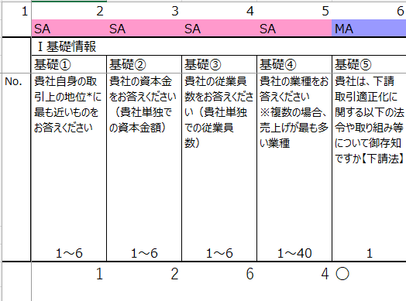
【「回答内容」シート】

※注意事項※
・「回答内容」シートの値を直接編集することはできません。「調査票」シートの入力欄にて値を変更してください。
・「調査票」シートの既存の設問文および選択肢を変更することはできません。
変更・追加・削除されたい場合の対応方法は『「未来志向型の取引慣行に向けて」に係る自主行動計画のフォローアップ指針』の「６．調査事項」をご参照ください。

調査開始にあたって
 | 御社に関する情報を教えてください。

※回収状況の把握、記載内容の問い合わせ等に使用します。
※社名、担当者名等の扱いは関係者限りとします。
 |  |  | 所属団体 | 業種
所属団体 |  | 所属団体を選んでください。 | 1.日本紡績協会 | 1:製糸、紡績、化学繊維等製造
 | 複数の団体から依頼がある場合は一団体で結構です。 |  | 2.日本化学繊維協会 | 2:撚糸等準備
 |  |  | 3.日本羊毛産業協会 | 3:織物
業 種 |  | 業種から代表的なのを一つ選んでください。 | 4.日本綿スフ織物工業連合会 | 4:ニット
 |  |  | 5.日本絹人繊織物工業組合連合会 | 5:染色整理
貴社名 |  |  | 6.日本毛織物等工業組合連合会 | 6:縫製
 |  |  | 7.(一社）日本染色協会 | 7.副資材製造
記入者氏名 |  | 電話 | 8.日本毛整理協会 | 8:その他繊維製品製造
 |  |  | 9.日本ニット工業組合連合会 | 9:卸・問屋・商社
 |  |  | 10.日本靴下工業組合連合会 | 10:アパレル
本アンケートは、発注側の立場にある取引に関するものです。 |  |  | 11.日本輸出縫製品工業組合 | 11:小売
下記「対象となる取引とは」を一読の上、御社の取引において発注側としての取引はありますか |  |  | 12.日本繊維輸出・輸入組合 | 12:その他
 |  |  | 13.日本織物中央卸商業組合連合会
 | 1.はい 2.いいえ |  | 東京織物卸商業組合
 |  |  | 名古屋織物卸商業組合
回答 |  |  | 京都織物卸商業組合
 |  |  | 14.日本撚糸工業組合連合会
「1.はい」と回答された方は次の「調査票シート」に進んでください。 |  |  | 15.日本麻紡績協会
「1.いいえ」と回答された方はこれで終わりです。ご協力ありがとうございました。 |  |  | 16.日本繊維染色連合会
 | 「1.いいえ」の方も必ず返送して下さい。 |  | 17.日本タオル工業組合連合会
 |  |  | 18.日本製網工業組合
返送先； 上記記載の団体まで 〆 切 ; 11月5日(水)
 |  |  | 19.日本繊維ロープ工業組合
 |  |  | 20.日本繊維輸入組合
発注側事業者としての対象となる取引とは
発注者としての事業者間(B to B)取引でかつ受注側事業者が中小企業との取引 (受注側が大企業の場合は対象外)。対象となる取引は、①受注側に原材料を支給し、指図書により製造する取引、②製造するにあたり原材料を規格品・標準品ではなく自社仕様に指定して発注した取引、➂通常の取引において、受注側の規模には関係なく、発注側が優越的な地位になり得る取引、などです。
【例】 ●仕入先(受注側)に原材料を支給し、指図書等により製造する取引 ・協力工場、個人事業主への発注
・商社、製造問屋などの卸売業者、小売業者等が自社の商品の製造を 依頼 する取引
●製造するにあたって原材料の仕入れなどで発注側の立場になる取引
・規格、品質、性能などを自社仕様に指定して原材料を発注した取引
・規格品、標準品の取引は対象外
 |  |  | 21.関西ファッション連合
 |  |  | 22.日本ｱﾊﾟﾚﾙ･ﾌｧｯｼｮﾝ産業協会
 |  |  | 23.日本インテリア協会
 |  |  | 24.日本寝具寝装品協会
 |  |  | 25.日本羽毛製品協同組合
 |  |  | 26.全日本婦人子供服工業組合連合会
 |  |  | 名古屋婦人服工業組合
 |  |  | 岐阜婦人服工業組合
 |  |  | 27.日本被服工業組合連合会
 |  |  | 28.日本ｱﾊﾟﾚﾙｿｰｲﾝｸﾞ工業組合連合会
 |  |  | 29.日本ﾎﾞﾃﾞｨﾌｧｯｼｮﾝ協会
 |  |  | 30.日本ユニフォーム協議会

 | 優越的地位の濫用については、パンフレット21p.をご覧ください。
 | https://www.jftc.go.jp/file/toriteki002.pdf

